Hoja1
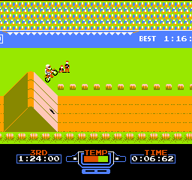
CONSOLA | JUEGO | DESCRIPCION | IMAGEN
NINTENDO | 1. Excitebike | Carreras de motos contra el crono, rivales y obstáculos. Para hacer podio, hay cuidar la temperatura del motor y los saltos. Dificultad por las nubes.

